Теория
ЧИСТАЯ ПРИВЕДЕННАЯ СТОИМОСТЬ NPV
Капитал, инвестированный в качестве стартовых вложений, составит 500 тысяч рублей. Временной интервал, за который будут производиться вычисления, — 1 год. Также необходимо определить ставку дисконтирования: в нашем примере она будет равна 10% (показатель рассчитывается как коэффициент, поэтому его значение мы определим как 0,1). Дополнительно следует предположить, какой размер денежных поступлений планируется: например: 300 тысяч рублей.

NPV= | -227272.7273 | рублей

В итоге мы получили число, которые выражает чистую прибыль за годовой период. Так как ниже нуля, то данный инвестиционный проект можно назвать убыточным на выбранном отрезке времени. Но если мы увеличим количество таких периодов, то получит другое значение.

NPV= | 450959.6 | рублей

Сумма, полученная в результаты вычислений, положительная, а это означает, что по прошествии трех лет данный инвестиционный проект окупится и будет приносить прибыль.

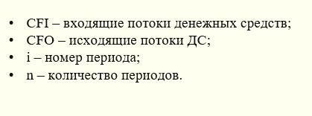
ЧИСТЫЙ ДЕНЕЖНЫЙ ПОТОК NCF

Данные за 1 период времени:

объем выручки за проданные товары, оказанные услуги и выполненные работы – 75000; полученный от заказчика аванс – 500; взятый в банке кредит – 12000; полученные дивиденды – 400; расходы за поставленные услуги, работы и товары поставщиками и подрядчиками - 50000; оплата труда работников – 10000; перечисленные в казну налоги – 7000; другие выплаты (проценты по кредиту) – 400

CFI | объем выручки (75000), кредит в банке (12000), аванс (500), полученные дивиденды (400),
CFO | расходы поставщикам (50000), олата труда (10000), налоги (7000), кредит (400)

NCA= | 20500

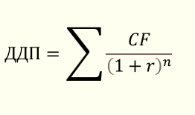
ДИСКОНТИРОВАНИЕ ДЕНЕЖНЫХ ПОТОКОВ DCF

обственник небольшой фабрики по производству мебели хочет оценить ее стоимость через три года. Первым делом строит прогноз денежных потоков. Получает такие суммы: Год 1: 3 000 000 ₽ Год 2: 3 800 000 ₽ Год 3: 4 100 000 ₽ Далее определяет ставку. Она равна 10%, поскольку такой дисконт отражает ожидания инвесторов и риски отрасли. Собственник приводит денежные потоки к текущей стоимости с помощью ставки дисконта. А конкретно: делает расчет за каждый год:

ДДП = | 8948159.28

3 период = 3 год
1 период = 1 год
2 период = 2 год

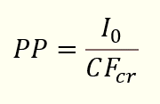
СРОК ОКУПАЕМОСТИ ИНВЕСТИЦИЙ РР

Бизнесмен вложил в стартап 400 тысяч долларов. Как узнать, сколько времени понадобится на возврат денег и выход на прибыль, если доходы по годам ожидаются в таком объеме: 1 год – 70000 долларов; 2 год – 150000 долларов; 3 год и все последующие – по 200000 долларов.

Сначала считаем среднегодовой доход
140000
Далее считаем РР = |  | 2.9 | года

Следовательно, начинание окупится за 2 года и 9 месяцев, после чего будет приносить прибыль.

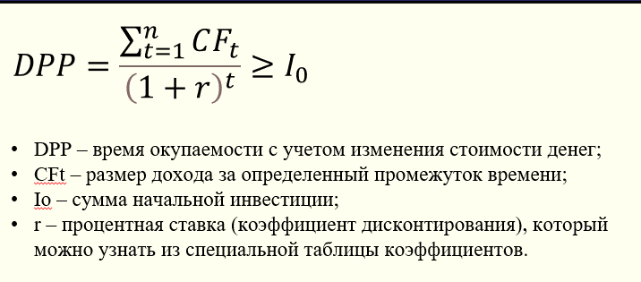
ДИСКОНТИРОВАННЫЙ СРОК ОКУПАЕМОСТИ ИНВЕСТИЦИИ DPP

Вернемся к предыдущему примеру, но введем ежегодную ставку дисконтирования в размере 10%. Следует провести перерасчет поступлений по годам:

1 год | 63636 | долларов
2 год | 136364 | долларов
3 год | 181818 | долларов

Суммарный доход первых трех лет составит |  |  | 381818

CF | 127273
DPP | 3.14 | года |  | В данном случае, учитывая показатель дисконтирования, инициатива окупится за 3, 14 года, или за 3 года и 2 месяца.

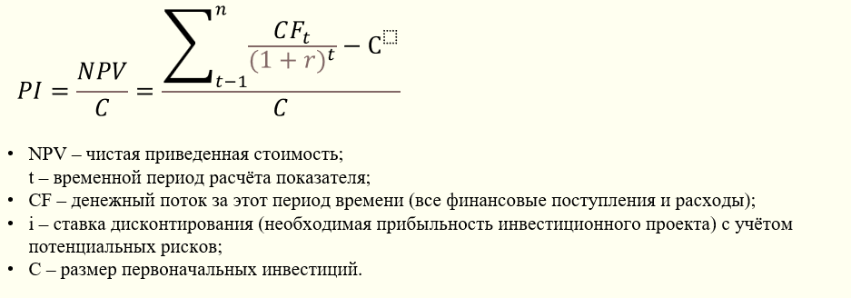
ИНДЕКС РЕНТАБЕЛЬНОСТИ ИНВЕСТИЦИИ PI

Предположим, что в проект инвестировали 500 000 руб., ставку дисконтирования возьмём равную 18%. Если размер денежных потоков составит 400 000, 550 000, 580 000 руб. в 1, 2 и 3 год соответственно, получится:

NPV= | 586990.3934
PI= | 1.17

Из полученной суммы NPV (585 000), можно сделать вывод, что она больше вложенных инвестиций, а значение PI показывает во сколько раз. Соответственно за трехлетний период времени инвестору вернутся деньги, которые превышают сумму вложений на 17%.

ВНУТРЕННЯЯ НОРМА ПРИБЫЛИ IRR

Пусть инвестиции предполагают следующие доходы и расходы: (-1200;300;400;500;600). Рассчитать IRR. Рассчитаем чистую приведенную стоимость при ставках 15% и 17%

Период | Денежный поток |  |  | Размер сравниваемой эффективной барьерной ставки – на уровне 9,2%.
0 период | -1200
1 год | 300
2 год | 400
3 год | 500
4 год | 600

IRR | 16.3%

если руководство предприятия требует доходность от инвестиций больше 16,3 % , то рассматриваемый проект будет не приемлемым. С другой стороны, если банки предлагают процент по вкладам менее этого значения, то средства будет выгоднее инвестировать, чем вкладывать в банк.

РЕНТАБЕЛЬНОСТЬ
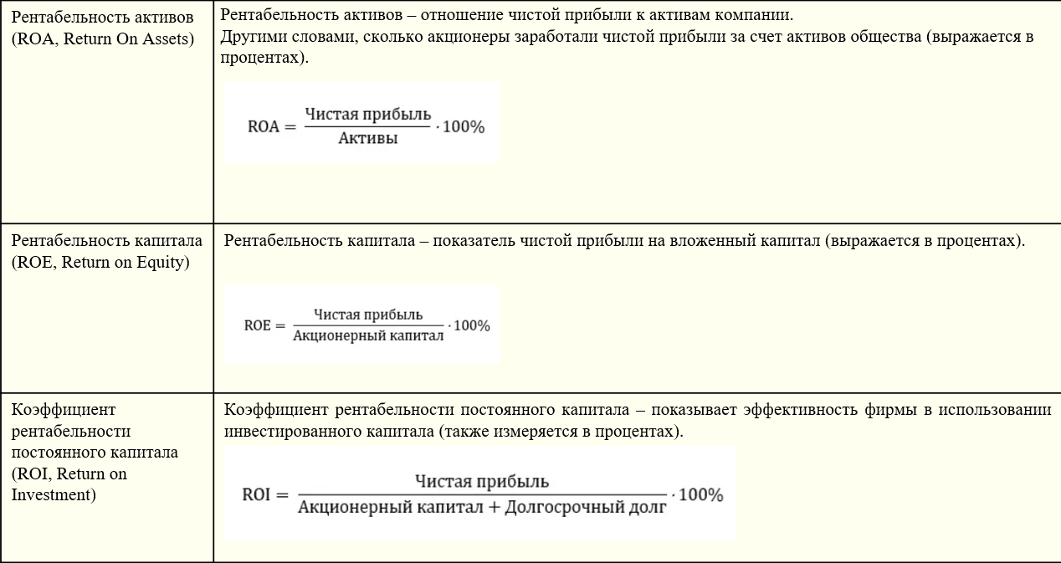

ПРИМЕР

Посчитать все коэффициенты на примере отчетности ПАО «Северсталь» за 6 месяцев 2020 года. В отчете будет выделено какие искать нужные цифры:

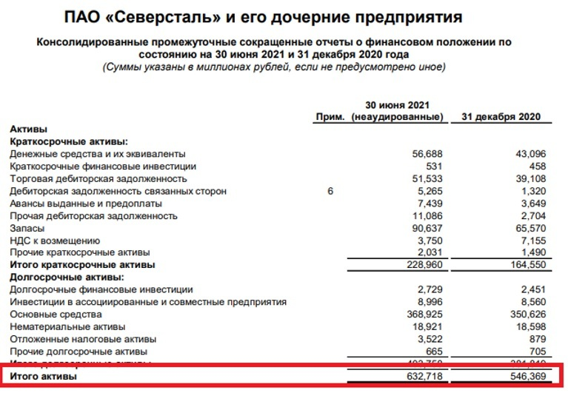
 |  |  |  |  |  | Капитал общества;
Прибыль, относимая на акционеров; |  |  |  |  | Активы общества;

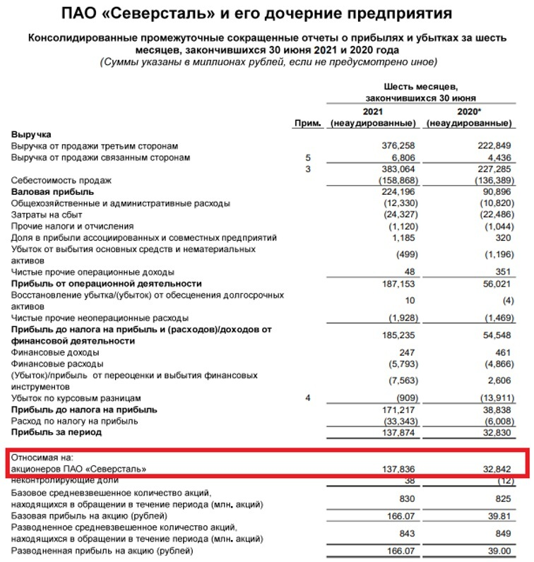

 |  |  |  |  |  | Долгосрочные обязательства.

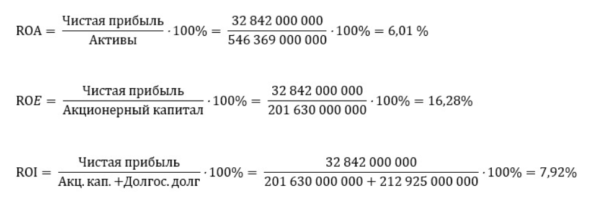
ROA= | 6.01 | %

ROE | 16.29 | %

ROI | 7.9 | %

Как этим пользоваться Коэффициенты подобного типа можно анализировать только в сравнении с чем-то, а именно с такими же показателями другой компании (желательно того же сектора). Давайте для примера сравним показатели ПАО «Северсталь» и ПАО «НЛМК» и посмотрим, кто из них эффективнее.

 | Мы видим, что по всем показателям ПАО «Северсталь» сработало более эффективно, чем ПАО «НЛМК» за отчетный период.

